상품제안서
[스타벅스] 리유저블 콜드컵 709ml 텀블러 벤티 세척솔 선물세트 | 상품코드: F19700

 |  |  |  |  |  |  | 02-412-0044 | www.easy1.co.kr
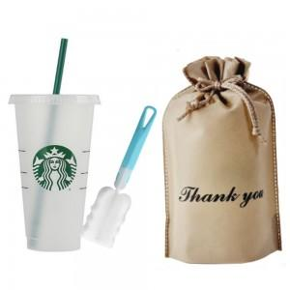

【상세/제작정보】 | * 실크인쇄 위치는 파우치에 적용됩니다. * 발주전 재고문의 필수 입니다.

【인쇄/포장옵션】 | 실크 / 포장불가능

【공급단가】 | 수량 | 50~ | 100~ | 500~ | 1,000~ | 2,000~
*VAT별도 | 단가 | 11,100원 | 11,000원 | 10,700원 | 10,500원 | 10,200원

【상품 URL】 | https://dev.easy1.co.kr:443/src/goods_detail.php?gdno=19700

